Sheet
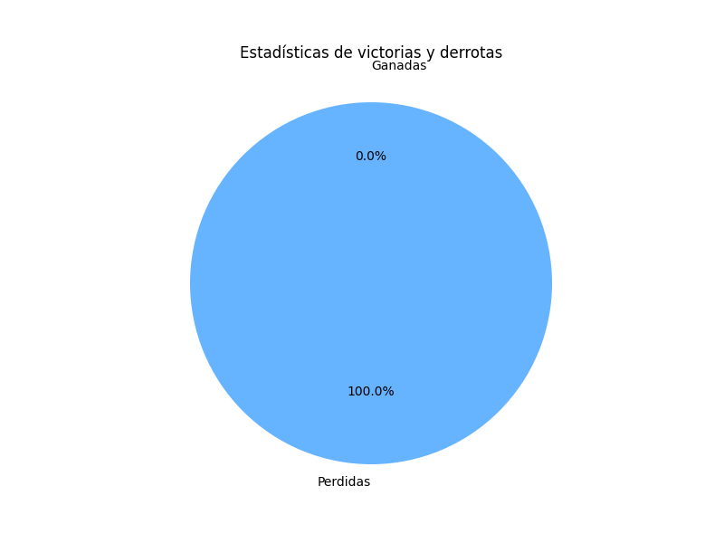
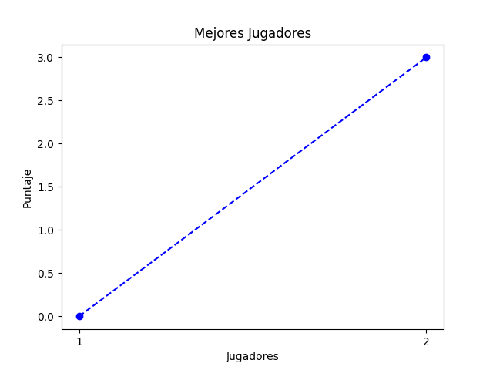
Nombre de usuario | Nombre | Edad | Numero de cuenta
1 | 1 | 21 | 1

